環境構築
役割 | ツール | 役割に対しての理解 | ツールに対しての理解 | 選定理由 | 環境構築済みか | 内容
開発環境 | PC | 開発・実行・テストすべての土台 | 全ツールはPC上で動くため必須 | 必須であるため | 〇
実行環境 | JAVA | プログラムを動かす | Spring BootはJava上で動く | 業務系システムの主流、 案件数が多い 基本に近い言語であるため他の言語への適用力向上が見込める | 〇 | 1.8.0_381
フレームワーク | Spring Boot | Web/API/DI/設定をまとめて提供 | 作業を効率化できる | 設定が少ない java案件の標準フレームワーク | 〇 | https://start.spring.io/
ビルドツール | Maven | ビルド（人間が書いたコードを機械語に変換すること） | 依存関係とビルドを自動化するため | 情報量が多い 初心者向け | 〇 | 3.8.5
IDE | Eclipse | コードを書く、実行する | IDEなしは非現実的 | 無料 javaと相性が良い | 〇 | 2025
データベース | PostgreSQL | データ保存 | タスク管理アプリはデータが本体であり、重要であるため | 実務利用多い トランザクション強い | 〇 | ver 17.9
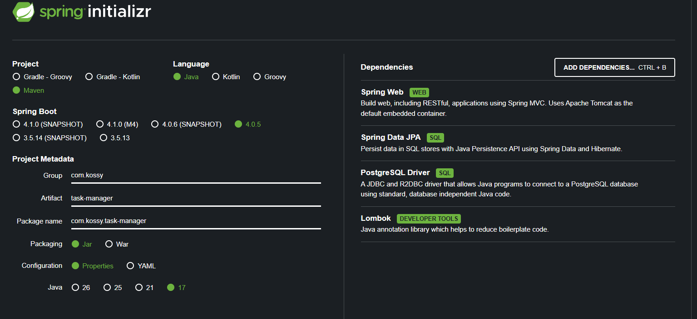
DBクライアント | DBeaver | DB操作・確認 | SQL手打ちは効率が悪いため | UIが分かりやすい 無料 | 〇 | DBeaver Community 26.0.2
API確認ツール | Postman | APIの動作確認 | フロントなしでもテスト・確認が可能となる | 業界標準 UI見やすい | 〇 | Windows 64bit
バージョン管理 | GitHub | コード管理・公開 | ポートフォリオとして見せるため | 世界標準 面接で見られる | 〇 | Git (2.53.0(3)) x64 version
プロジェクト作成 | Spring Initializr | Spring bootの雛形作成 | 手動作成は非効率であるため | Spring公式 | 〇
依存ライブラリ | Spring Web | API作成 | - | - | 〇
 | Spring Data JPA | DB操作 | - | - | 〇
 | PostgreSQL Driver | DB接続 | - | - | 〇
 | Lombok | コード省略 | - | - | 〇

